상품제안서
국내생산 소유 프리미엄 치약칫솔세트 SOYU-TS300 | 상품코드: F32535

 |  |  | 02-412-0044 | www.easy1.co.kr
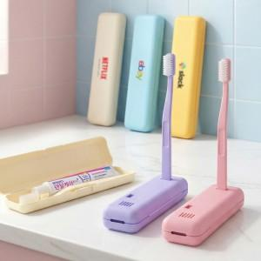

【상세/제작정보】 | 뒤집으면 칫솔 거치대가 되는 소유 프리미엄 치약칫솔 세트 * 맞춤형 다양한 인쇄 옵션

【인쇄/포장옵션】 | 레이저, 풀칼라, 기타 / 종이케이스

【공급단가】 | 수량 | 100~
*VAT별도 | 단가

【상품 URL】 | https://easy1.co.kr:443/src/goods_detail.php?gdno=32535

